행사진행내역
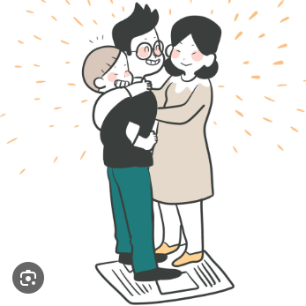
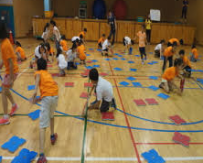
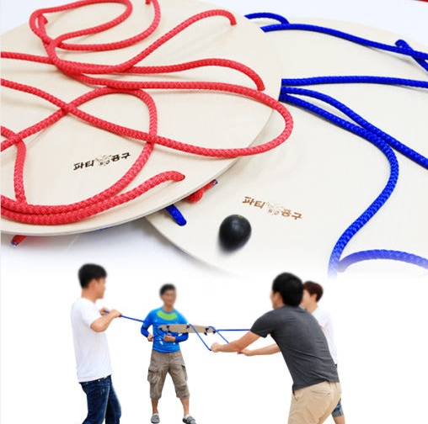
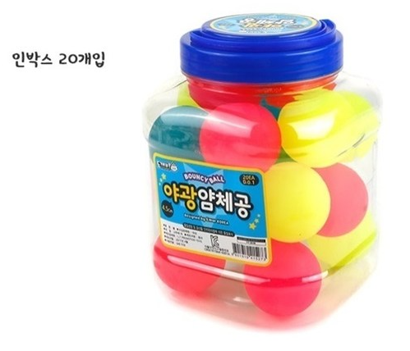
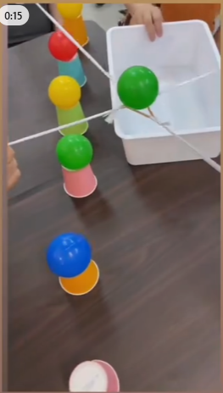
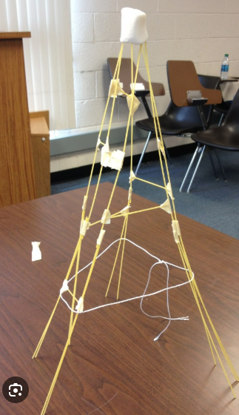
행사진행순서(팀조끼 확인)

11:00-12:00 | 대학집결 출발
12:00-13:00 | 대강의실 입실, 중식(김밥,우유), 팀구성
13:00-14:30 | 팀빌딩(1위 100점, 2위 60점, 3위 30점, 우승팀 양주 1병 선물)
 | 두가지 진실과 한가지 거짓말(15분, 팀내 게임으로 동시 진행, 1인이 3개(거짓 1, 진실2)를 제시하면 다른 사람들이 거짓말 투표, 본인이 간단한 설명)
 | 신문지게임(20분, 팀원 전체가 신문지 위에 올라가기, 성공하면 신문을 반으로 접기, 최종까지 살아남은 팀이 우승)
 | 카드뒤집기(15분, (1234/5678, 승자 2조, 승자 결승) 각 3분,
 | 얌체볼 옮기기(15분, 팀별로 5개의 얌체볼을 옮기는데 소요되는 시간)
 | 마시멜로챌린지(20분, 스파게티면 20가닥, 종이테이프 1m, 마시멜로 1개, 실 1m)
 | //공튀기기 게임(20분, 풍선, 설 수 있는 위치를 표시, 지정된 위치를 벗어나서 터치하면 아웃, 한사람이 두번 터치하면 아웃)
14:30-18:00 | 학생회 주관
18:00-18:30 | 친교의 시간(자기소개글을 작성하고, 무작위로 다니면서 친구와 인사한 후 싸인 받기, 가장 많은 싸인을 획득한 5명의 학생에게 1만원 상품권)
18:30-20:00 | 식사(바비큐)
20:00-22:00 | 장기자랑 등
22:00-24:00 | 학과별 시간

